关系图
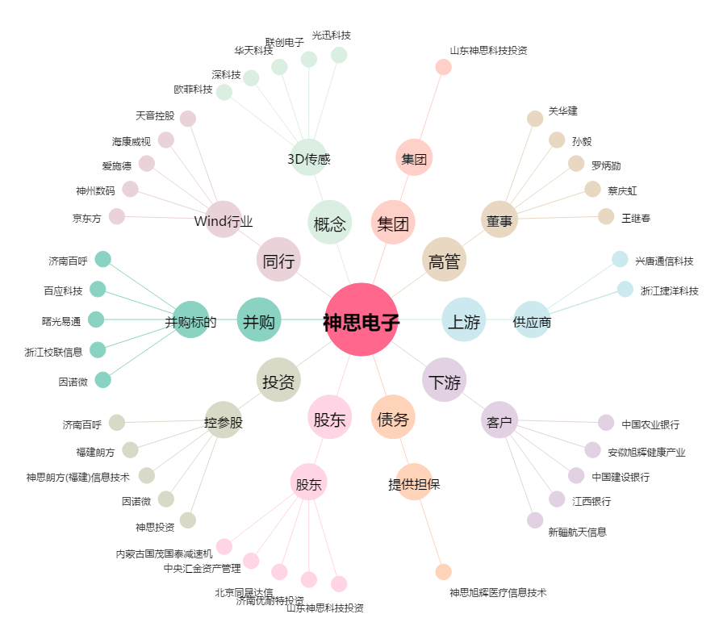
神思电子[300479.SZ] - 关系概览图

